Feuil1
BON DE COMMANDE BRUTAL OFFRE 100% JANVIER 2023
CODE | DESIGNATION | TAILLE | COLORIS | PRIX CONSEILLE | PRIX REMISE | QUANTITE | PRIX TOTAL | PA BRUT HT | PA BRUT REMISE 10% | PA BRUT REMISE TTC
10GAHYBR | 100% GANTS - Gants HYDROMATIC Brisker | BLEU | S | 44.90 € | 30.00 € |  | - € | 26.41 € | 23.77 € | 28.52 €
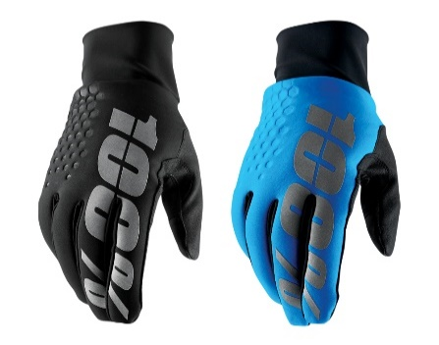
 |  |  | M | 44.90 € | 30.00 € |  | - € | 26.41 € | 23.77 € | 28.52 €
 |  |  | L | 44.90 € | 30.00 € |  | - € | 26.41 € | 23.77 € | 28.52 €
 |  |  | XL | 44.90 € | 30.00 € |  | - € | 26.41 € | 23.77 € | 28.52 €
 |  |  | XXL | 44.90 € | 30.00 € |  | - € | 26.41 € | 23.77 € | 28.52 €
 |  | NOIR | S | 44.90 € | 30.00 € |  | - € | 26.41 € | 23.77 € | 28.52 €
 |  |  | M | 44.90 € | 30.00 € |  | - € | 26.41 € | 23.77 € | 28.52 €
 |  |  | L | 44.90 € | 30.00 € |  | - € | 26.41 € | 23.77 € | 28.52 €
 |  |  | XL | 44.90 € | 30.00 € |  | - € | 26.41 € | 23.77 € | 28.52 €
 |  |  | XXL | 44.90 € | 30.00 € |  | - € | 26.41 € | 23.77 € | 28.52 €
10GAHYD | 100% GANTS - Gants HYDROMATIC Waterproof | JAUNE | S | 41.90 € | 28.00 € |  | - € | 24.65 € | 22.19 € | 26.62 €
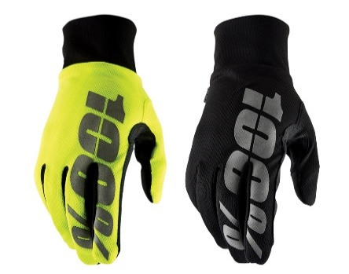
 |  |  | M | 41.90 € | 28.00 € |  | - € | 24.65 € | 22.19 € | 26.62 €
 |  |  | L | 41.90 € | 28.00 € |  | - € | 24.65 € | 22.19 € | 26.62 €
 |  |  | XL | 41.90 € | 28.00 € |  | - € | 24.65 € | 22.19 € | 26.62 €
 |  |  | XXL | 41.90 € | 28.00 € |  | - € | 24.65 € | 22.19 € | 26.62 €
 |  | NOIR | S | 41.90 € | 28.00 € |  | - € | 24.65 € | 22.19 € | 26.62 €
 |  |  | M | 41.90 € | 28.00 € |  | - € | 24.65 € | 22.19 € | 26.62 €
 |  |  | L | 41.90 € | 28.00 € |  | - € | 24.65 € | 22.19 € | 26.62 €
 |  |  | XL | 41.90 € | 28.00 € |  | - € | 24.65 € | 22.19 € | 26.62 €
 |  |  | XXL | 41.90 € | 28.00 € |  | - € | 24.65 € | 22.19 € | 26.62 €
10GASLI | 100% GANTS - Gants SLING | GRIS | S | 39.90 € | 27.00 € |  | - € | 23.47 € | 21.12 € | 25.35 €
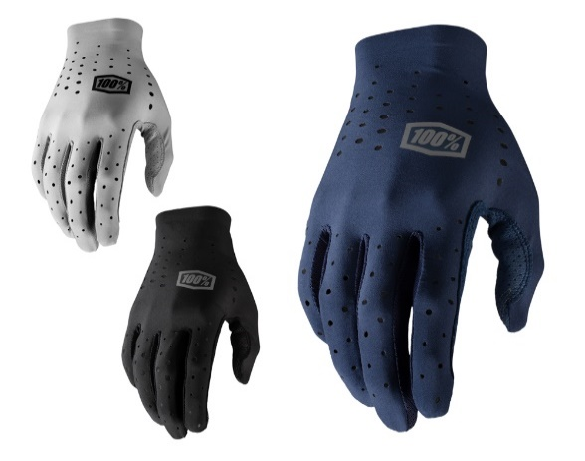
 |  |  | M | 39.90 € | 27.00 € |  | - € | 23.47 € | 21.12 € | 25.35 €
 |  |  | L | 39.90 € | 27.00 € |  | - € | 23.47 € | 21.12 € | 25.35 €
 |  |  | XL | 39.90 € | 27.00 € |  | - € | 23.47 € | 21.12 € | 25.35 €
 |  | BLEU | S | 39.90 € | 27.00 € |  | - € | 23.47 € | 21.12 € | 25.35 €
 |  |  | M | 39.90 € | 27.00 € |  | - € | 23.47 € | 21.12 € | 25.35 €
 |  |  | L | 39.90 € | 27.00 € |  | - € | 23.47 € | 21.12 € | 25.35 €
 |  |  | XL | 39.90 € | 27.00 € |  | - € | 23.47 € | 21.12 € | 25.35 €
 |  | NOIR | S | 39.90 € | 27.00 € |  | - € | 23.47 € | 21.12 € | 25.35 €
 |  |  | M | 39.90 € | 27.00 € |  | - € | 23.47 € | 21.12 € | 25.35 €
 |  |  | L | 39.90 € | 27.00 € |  | - € | 23.47 € | 21.12 € | 25.35 €
 |  |  | XL | 39.90 € | 27.00 € |  | - € | 23.47 € | 21.12 € | 25.35 €
 |  |  | XXL | 39.90 € | 27.00 € |  | - € | 23.47 € | 21.12 € | 25.35 €
10GABRI | 100% GANTS - Gants BRISKER | NOIR | S | 34.90 € | 25.00 € |  | - € | 20.53 € | 18.48 € | 22.17 €
 |  |  | M | 34.90 € | 25.00 € |  | - € | 20.53 € | 18.48 € | 22.17 €
 |  |  | L | 34.90 € | 25.00 € |  | - € | 20.53 € | 18.48 € | 22.17 €
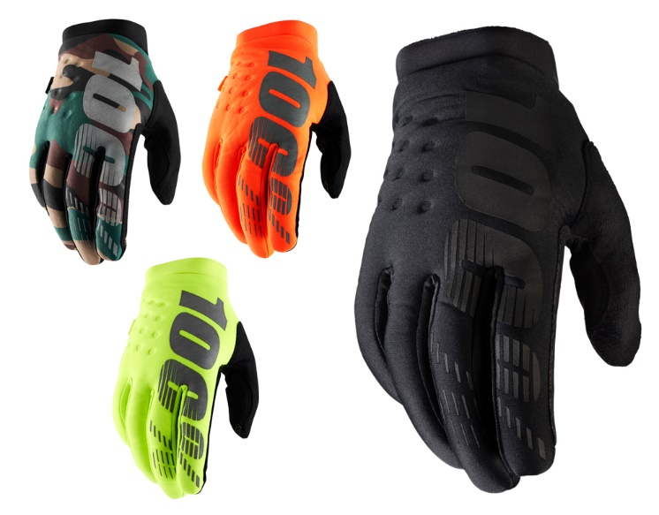
 |  |  | XL | 34.90 € | 25.00 € |  | - € | 20.53 € | 18.48 € | 22.17 €
 |  |  | XXL | 34.90 € | 25.00 € |  | - € | 20.53 € | 18.48 € | 22.17 €
 |  | CAMOUFLAGE | S | 34.90 € | 25.00 € |  | - € | 20.53 € | 18.48 € | 22.17 €
 |  |  | M | 34.90 € | 25.00 € |  | - € | 20.53 € | 18.48 € | 22.17 €
 |  |  | L | 34.90 € | 25.00 € |  | - € | 20.53 € | 18.48 € | 22.17 €
 |  |  | XL | 34.90 € | 25.00 € |  | - € | 20.53 € | 18.48 € | 22.17 €
 |  |  | XXL | 34.90 € | 25.00 € |  | - € | 20.53 € | 18.48 € | 22.17 €
 |  | ORANGE | S | 34.90 € | 25.00 € |  | - € | 20.53 € | 18.48 € | 22.17 €
 |  |  | M | 34.90 € | 25.00 € |  | - € | 20.53 € | 18.48 € | 22.17 €
 |  |  | L | 34.90 € | 25.00 € |  | - € | 20.53 € | 18.48 € | 22.17 €
 |  |  | XL | 34.90 € | 25.00 € |  | - € | 20.53 € | 18.48 € | 22.17 €
 |  |  | XXL | 34.90 € | 25.00 € |  | - € | 20.53 € | 18.48 € | 22.17 €
 |  | JAUNE | S | 34.90 € | 25.00 € |  | - € | 20.53 € | 18.48 € | 22.17 €
 |  |  | M | 34.90 € | 25.00 € |  | - € | 20.53 € | 18.48 € | 22.17 €
 |  |  | L | 34.90 € | 25.00 € |  | - € | 20.53 € | 18.48 € | 22.17 €
 |  |  | XL | 34.90 € | 25.00 € |  | - € | 20.53 € | 18.48 € | 22.17 €
 |  |  | XXL | 34.90 € | 25.00 € |  | - € | 20.53 € | 18.48 € | 22.17 €
10CSAI2SP21 | 100% CASQUES - Casque AIRCRAFT 2 SP21 | NOIR | S | 419.00 € | 350.00 € |  | - € | 246.47 € | 221.82 € | 266.19 €
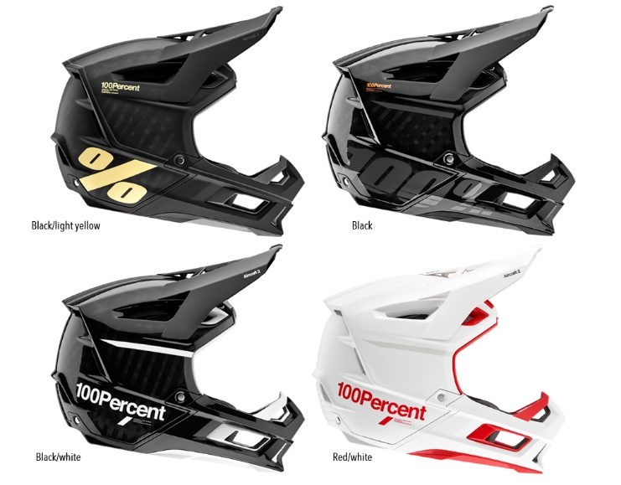
 |  |  | M | 419.00 € | 350.00 € |  | - € | 246.47 € | 221.82 € | 266.19 €
 |  |  | L | 419.00 € | 350.00 € |  | - € | 246.47 € | 221.82 € | 266.19 €
 |  |  | XL | 419.00 € | 350.00 € |  | - € | 246.47 € | 221.82 € | 266.19 €
 |  | NOIR/BLANC | S | 419.00 € | 350.00 € |  | - € | 246.47 € | 221.82 € | 266.19 €
 |  |  | M | 419.00 € | 350.00 € |  | - € | 246.47 € | 221.82 € | 266.19 €
 |  |  | L | 419.00 € | 350.00 € |  | - € | 246.47 € | 221.82 € | 266.19 €
 |  |  | XM | 419.00 € | 350.00 € |  | - € | 246.47 € | 221.82 € | 266.19 €
 |  | NOIR/JAUNE | S | 419.00 € | 350.00 € |  | - € | 246.47 € | 221.82 € | 266.19 €
 |  |  | M | 419.00 € | 350.00 € |  | - € | 246.47 € | 221.82 € | 266.19 €
 |  |  | L | 419.00 € | 350.00 € |  | - € | 246.47 € | 221.82 € | 266.19 €
 |  |  | XL | 419.00 € | 350.00 € |  | - € | 246.47 € | 221.82 € | 266.19 €
 |  | BLANC/ROUGE | S | 419.00 € | 350.00 € |  | - € | 246.47 € | 221.82 € | 266.19 €
 |  |  | M | 419.00 € | 350.00 € |  | - € | 246.47 € | 221.82 € | 266.19 €
 |  |  | L | 419.00 € | 350.00 € |  | - € | 246.47 € | 221.82 € | 266.19 €
 |  |  | XL | 419.00 € | 350.00 € |  | - € | 246.47 € | 221.82 € | 266.19 €
10CSAICOM | 100% CASQUES - Casque AIRCRAFT COMPOSITE | RASTONA | S | 299.00 € | 200.00 € |  | - € | 175.88 € | 158.29 € | 189.95 €
 |  |  | M | 299.00 € | 200.00 € |  | - € | 175.88 € | 158.29 € | 189.95 €
 |  |  | L | 299.00 € | 200.00 € |  | - € | 175.88 € | 158.29 € | 189.95 €
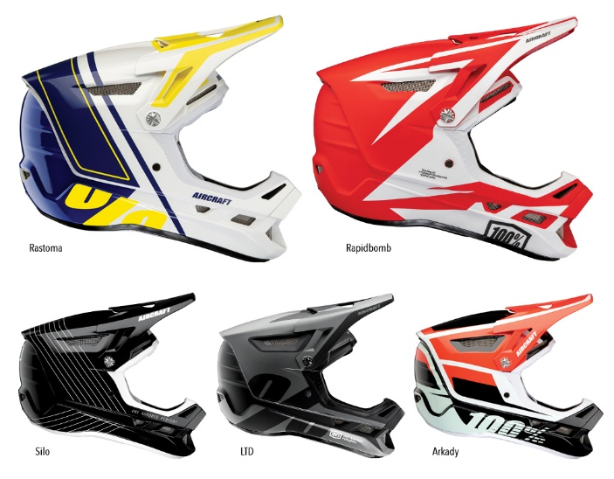
 |  |  | XL | 299.00 € | 200.00 € |  | - € | 175.88 € | 158.29 € | 189.95 €
 |  | RAPIDBOMB | S | 299.00 € | 200.00 € |  | - € | 175.88 € | 158.29 € | 189.95 €
 |  |  | M | 299.00 € | 200.00 € |  | - € | 175.88 € | 158.29 € | 189.95 €
 |  |  | L | 299.00 € | 200.00 € |  | - € | 175.88 € | 158.29 € | 189.95 €
 |  |  | XL | 299.00 € | 200.00 € |  | - € | 175.88 € | 158.29 € | 189.95 €
 |  | SILO | S | 299.00 € | 200.00 € |  | - € | 175.88 € | 158.29 € | 189.95 €
 |  |  | M | 299.00 € | 200.00 € |  | - € | 175.88 € | 158.29 € | 189.95 €
 |  |  | L | 299.00 € | 200.00 € |  | - € | 175.88 € | 158.29 € | 189.95 €
 |  |  | XL | 299.00 € | 200.00 € |  | - € | 175.88 € | 158.29 € | 189.95 €
 |  | LTD | S | 299.00 € | 200.00 € |  | - € | 175.88 € | 158.29 € | 189.95 €
 |  |  | M | 299.00 € | 200.00 € |  | - € | 175.88 € | 158.29 € | 189.95 €
 |  |  | L | 299.00 € | 200.00 € |  | - € | 175.88 € | 158.29 € | 189.95 €
 |  |  | XL | 299.00 € | 200.00 € |  | - € | 175.88 € | 158.29 € | 189.95 €
 |  | ARKADY | S | 299.00 € | 200.00 € |  | - € | 175.88 € | 158.29 € | 189.95 €
 |  |  | M | 299.00 € | 200.00 € |  | - € | 175.88 € | 158.29 € | 189.95 €
 |  |  | L | 299.00 € | 200.00 € |  | - € | 175.88 € | 158.29 € | 189.95 €
 |  |  | XL | 299.00 € | 200.00 € |  | - € | 175.88 € | 158.29 € | 189.95 €
10CSALTSP21 | 100% CASQUE JET ALTEC | BLACK | XS/S | 175.00 € | 120.00 € |  | - € | 102.94 € | 92.65 € | 111.18 €
 |  |  | S/M | 175.00 € | 120.00 € |  | - € | 102.94 € | 92.65 € | 111.18 €
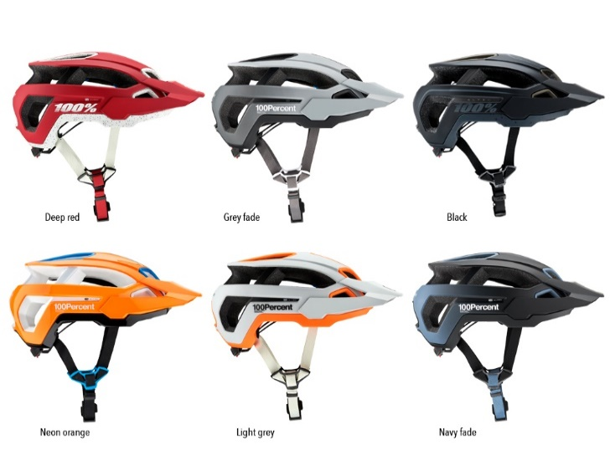
 |  |  | L/XL | 175.00 € | 120.00 € |  | - € | 102.94 € | 92.65 € | 111.18 €
 |  | DEEP RED | XS/S | 175.00 € | 120.00 € |  | - € | 102.94 € | 92.65 € | 111.18 €
 |  |  | S/M | 175.00 € | 120.00 € |  | - € | 102.94 € | 92.65 € | 111.18 €
 |  |  | L/XL | 175.00 € | 120.00 € |  | - € | 102.94 € | 92.65 € | 111.18 €
 |  | GREY FADE | XS/S | 175.00 € | 120.00 € |  | - € | 102.94 € | 92.65 € | 111.18 €
 |  |  | S/M | 175.00 € | 120.00 € |  | - € | 102.94 € | 92.65 € | 111.18 €
 |  |  | L/XL | 175.00 € | 120.00 € |  | - € | 102.94 € | 92.65 € | 111.18 €
 |  | LIGHT GREY | XS/S | 175.00 € | 120.00 € |  | - € | 102.94 € | 92.65 € | 111.18 €
 |  |  | S/M | 175.00 € | 120.00 € |  | - € | 102.94 € | 92.65 € | 111.18 €
 |  |  | L/XL | 175.00 € | 120.00 € |  | - € | 102.94 € | 92.65 € | 111.18 €
 |  | NAVY FADE | XS/S | 175.00 € | 120.00 € |  | - € | 102.94 € | 92.65 € | 111.18 €
 |  |  | S/M | 175.00 € | 120.00 € |  | - € | 102.94 € | 92.65 € | 111.18 €
 |  |  | L/XL | 175.00 € | 120.00 € |  | - € | 102.94 € | 92.65 € | 111.18 €
 |  | NEON ORANGE | XS/S | 175.00 € | 120.00 € |  | - € | 102.94 € | 92.65 € | 111.18 €
 |  |  | S/M | 175.00 € | 120.00 € |  | - € | 102.94 € | 92.65 € | 111.18 €
 |  |  | L/XL | 175.00 € | 150.00 € |  | - € | 102.94 € | 92.65 € | 111.18 €
10PRTARLS | 100%PROTECTION - Veste TARKA Manches Longues | NOIR
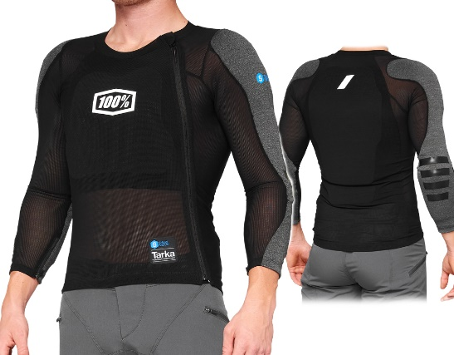
 |  |  | S | 249.00 € | 200.00 € |  | - € | 146.47 € | 131.82 € | 158.19 €
 |  |  | M | 249.00 € | 200.00 € |  | - € | 146.47 € | 131.82 € | 158.19 €
 |  |  | L | 249.00 € | 200.00 € |  | - € | 146.47 € | 131.82 € | 158.19 €
 |  |  | XL | 249.00 € | 200.00 € |  | - € | 146.47 € | 131.82 € | 158.19 €
 |  |  | XXL | 249.00 € | 200.00 € |  | - € | 146.47 € | 131.82 € | 158.19 €

10PRTARSS | 100%PROTECTION - Veste TARKA Manches Courtes | NOIR
 |  |  | S | 199.00 € | 150.00 € |  | - € | 117.06 € | 105.35 € | 126.42 €
 |  |  | M | 199.00 € | 150.00 € |  | - € | 117.06 € | 105.35 € | 126.42 €
 |  |  | L | 199.00 € | 150.00 € |  | - € | 117.06 € | 105.35 € | 126.42 €
 |  |  | XL | 199.00 € | 150.00 € |  | - € | 117.06 € | 105.35 € | 126.42 €
 |  |  | XXL | 199.00 € | 150.00 € |  | - € | 117.06 € | 105.35 € | 126.42 €

 |  |  |  |  |  | TOTAL TTC | - €

 | SIGNATURE DU RESPONSABLE + TAMPON :

 | Fait à :
 | Le :
 | Adresse de livraison :
 | Code postal :
 | Ville :
 | Nom du contact :
 | Prénom du contact :
 | Qualité du contact :
 | Téléphone :
 | Mail :

